Tipps
Funktionen verwenden | EASY4ME

Gib auf den folgenden Arbeitsblättern die erforderlichen Funktionen ein!
Richtige Ergebnisse erscheinen meist mit grünem Hintergrund.
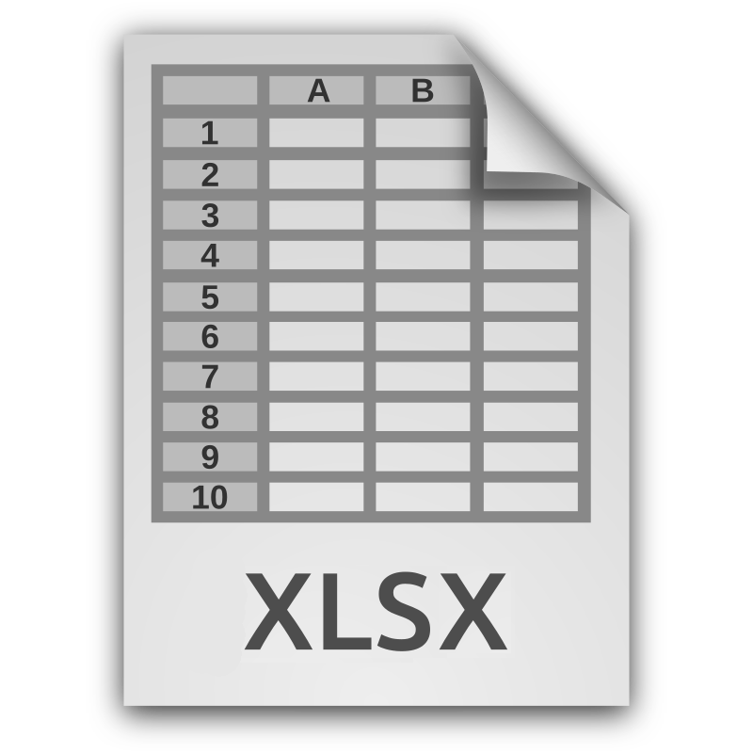
Verbessere die Optik der Tabellen:
Vergrößere Überschriften und ändere Farben passend!

Kunden
Kunden - Zahlungen

verwende dafür diese Schaltfläche!
Name | Jahr 2018 | Jahr 2019 | Jahr 2020 | Füge die richtigen Funktionen am unteren Ende
Sebastian Franz | 50 | 60 | 56 | der Tabelle ein!
Bernd Kathol | 52 | 62.4 | 63
Veit Zschieppang | 54 | 64.8 | 61 | Ändere die Schriftgröße der Überschrift in Zelle A1 auf 20.
Marcus Meseberg | 56 | 67.2 | 67
Marian Kretschmann | 58 | 69.6 | 68 | Zentriere die Überschrift über die Tabelle!
Ralph Janßen | 60 | 72 | 71
Steffen Andrä | 62 | 74.4 | 74
Fabian Kunath | 64 | 76.8 | 76
Johannes Hegewald | 66 | 79.2 | 76
Nick Schmidt | 68 | 81.6 | 80
Timo Ziebarth | 70 |  | 44
Manuel Wagner | 72 | 86.4 | 80
Falk Thormann | 74 | 88.8 | 88
Anne Wicke | 76 | 91.2 | 92
Peter Polic | 78 | 93.6 | 90
Stefanie Völkner | 80 | 96 | 92
Markus Busse | 82 | 98.4 | 93
Melanie Walter | 84 | 100.8 | 93
Michael Jurentschk | 86 |  | 47
Christoph Manderla | 88 | 105.6 | 99
Martin Straub | 90 | 108 | 106
Damian Neubauer | 76 | 91.2 | 91
Kai Benjamin Larsen | 79 | 94.8 | 87
Timur Kirchhöfer | 82 | 98.4 | 91
Sven Ludwig | 85 | 102 | 97
Jörg Köhler | 88 | 105.6 | 98
Christoph Block | 91 | 109.2 | 109
Moritz Moosmüller | 94 | 112.8 | 104
Kräutlein Holger | 97 | 116.4 | 111
Thomas Wagner | 100 | 120 | 118
Stefan Herudek | 103 | 123.6 | 114
Thomas Schläfer | 106 | 127.2 | 124
Timo Neitzke | 109 | 130.8 | 125
Janina Wege | 112 | 134.4 | 129
Andreas Schädlich | 115 | 138 | 131
Martin Schütz | 118 | 141.6 | 137
Sebastian Michelmann | 121 | 145.2 | 135
Erik Brüning | 124 | 148.8 | 142
Margit Heller | 127 | 152.4 | 146
Alexander Taudus | 130 | 156 | 151
Marc Recktenwald | 133 |  | 73
Daniel Turner | 136 | 163.2 | 151
Eric Sallie | 139 | 166.8 | 153
Marco Rabe | 28 | 33.6 | 39
Harmony Adler | 32 | 38.4 | 42
Jan Hoffmann | 36 | 43.2 | 43
Peter Schüler | 40 | 48 | 47
Rene´ Warning | 44 | 52.8 | 51
Steve Cunaeus | 48 | 57.6 | 57
Georg Berrewitz | 52 | 62.4 | 60
Danny Scheuermann | 56 | 67.2 | 67
Stefan Dirks | 60 | 72 | 67
Sandra Trodler | 64 | 76.8 | 79
Schiffer Benjamin | 68 | 81.6 | 80
Heiko Richter | 72 | 86.4 | 89
Kai Rorarius | 76 |  | 39
Peter Pfeiffer | 80 | 96 | 89
Jens Patzelt | 185 | 222 | 212
Florian Miehe | 187 | 224.4 | 211
Nicole Deicke | 189 | 226.8 | 211
Carolin Franzus | 191 | 229.2 | 211
Daniel Zwick | 193 | 231.6 | 214
Dennis Maurans | 195 | 234 | 216
Denny Schumann | 197 | 236.4 | 225
Timo Schade | 199 | 238.8 | 221
Robert Dix | 201 | 241.2 | 227
Viktoria Preschel | 203 | 243.6 | 226
Nico Dussling | 205 | 246 | 232
Martin Fischer | 207 | 248.4 | 231
Holger Otte | 209 | 250.8 | 238
Michael Gräfenstein | 211 | 253.2 | 241
Sven Köser | 213 | 255.6 | 237
Christian Eli | 233 | 279.6 | 264
Andreas Glaser | 235 | 282 | 259
Jenny Engler | 237 | 284.4 | 267
Juergen Thiere | 239 |  | 124
Andreas Tanjsek | 241 | 289.2 | 267
Werner Bornkessel | 243 | 291.6 | 268
Nicole Richter | 245 | 294 | 272
René Westphal | 247 | 296.4 | 275
Melanie Bergt | 247 | 296.4 | 277
Stefan Cornelius | 247 | 296.4 | 273
Manuel Ballerstedt | 247 |  | 132
Kugler Sascha | 247 | 296.4 | 282
Sabrina Främke | 247 | 296.4 | 273
Christian Klein | 247 | 296.4 | 274

Summe
größter Wert
kleinster Wert
Mittelwert

wenn 5
Anrede | Vorname | Name | Geschlecht | Straße | PLZ | Ort | Land
 | Sebastian | Kopetzky | m | Hofer Str. 15 A | 95189 | Köditz | D
 | Bernd | Maitre | m | Schönfließer Str. 2 | 10439 | Berlin | D
 | Veit | Weise | m | Kampstraße 21B | 51702 | Bergneustadt | D
 | Marcus | Gehrmann | m | Vogelgesang 14 | 39326 | Angern | D
 | Maria | Linde | w | Diehloer Str. 41 | 15890 | Eisenhüttenstadt | D
 | Ralph | Oberhofer | m | Meierskamp 37 | 52379 | Langewehe | D
 | Stefanie | Helmecke | w | Reinharzer Str.25 | 04849 | Bad Düben | D
 | Fabian | Janßen | m | Albert-Einstein-Strasse 30 | 23617 | Stockelsdoorf | D
 | Johannes | Wagner | m | Erich- Weinert- Straße 8 | 01774 | Pretzschendorf | D
 | Nick | Stöcker | m | Grabenweg 6 | 74420 | Oberrot | D
 | Timo | Berger | m | Hardenbergstraße.3 | 45896 | Gelsenkirchen | D
 | Manuel | Jarvers | m | Luisenstr.5 | 35606 | Burgsolms | D
 | Falk | Friedrich | m | Abt-Denzel-Weg 10 | 88471 | Untersulmetingen | D
 | Anne | Klostereit | w | Freiligrathstraße 11 | 08058 | Zwickau | D
 | Peter | Kulke | m | Naalweg 12 | 51262 | Kraljevica | D
 | Stefanie | Schuenemann | w | Auf Den Gleichen 8 | 57627 | Hachenburg | D
 | Markus | Aehle | m | Birkenallee 5 | 30855 | Langenhagen | D
 | Melanie | Jakobi | w | Curslacker Deich 263 | 21039 | Hamburg | D
 | Michael | Müller | m | Steinweiden Str. 13 | 83259 | Schleching | D
 | Christoph | Ruzafa | m | Weinbergstr.9 | 55268 | Nieder-Olm | D

Wenn das Geschlecht m ist, soll in der Spalte Anrede Herr stehen, sonst Frau.

